關鍵因素分析
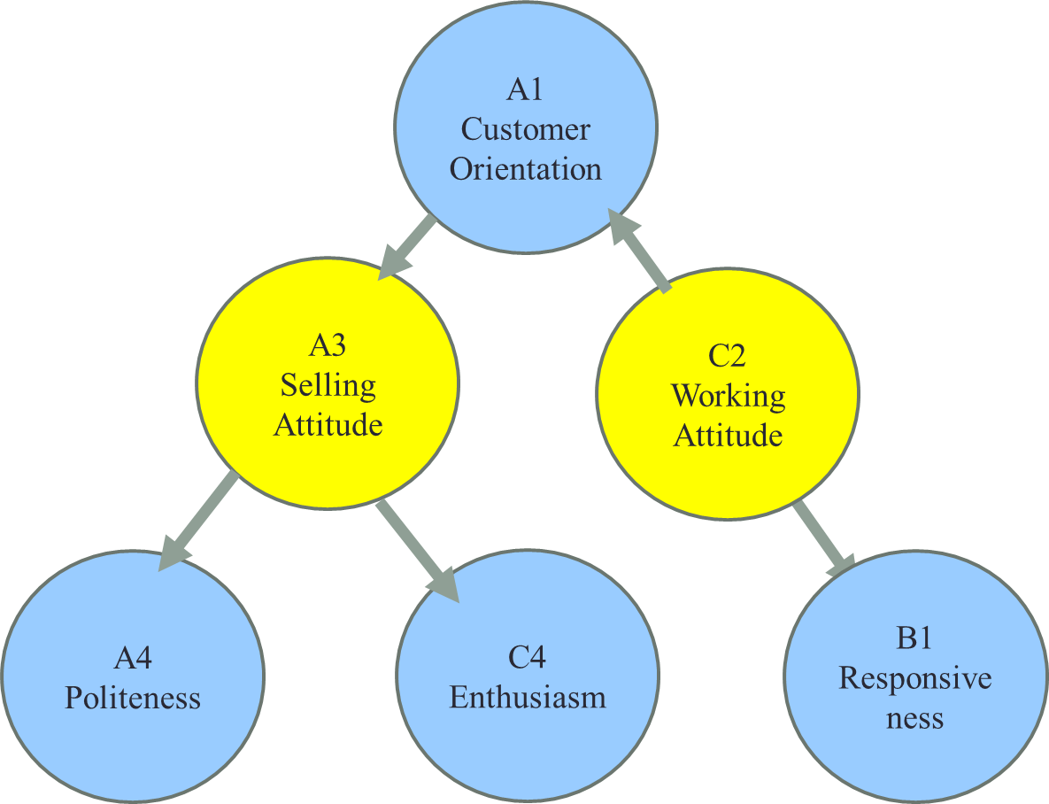
 | total influencial matrix
 | 只留 排序後的關鍵因素
 |  | A1 | A3 | A4 | B1 | C2 | C4
 | A1 | 0.24837450354 | 0.35804164585 | 0.30052644607 | 0.33354225218 | 0.36702270978 | 0.32777071073
 | A3 | 0.32823554926 | 0.29803709536 | 0.33176125804 | 0.34858455545 | 0.373707441 | 0.35126778405
 | A4 | 0.31170869531 | 0.35463934451 | 0.24871461721 | 0.32995085765 | 0.36326033925 | 0.33355591558
 | B1 | 0.28699583437 | 0.33006700503 | 0.30015004079 | 0.26723419423 | 0.33826337692 | 0.3184964961
 | C2 | 0.3359511311 | 0.35457822911 | 0.33091379083 | 0.35599533946 | 0.30664767552 | 0.35008078342
 | C4 | 0.31105005909 | 0.34524957393 | 0.30559100181 | 0.33927753577 | 0.35367338482 | 0.26641891143

 | 找出每行最大就是影響那行因素最多的
再將每個影響化箭頭
就找出因果圖

